抵免申請注意事項
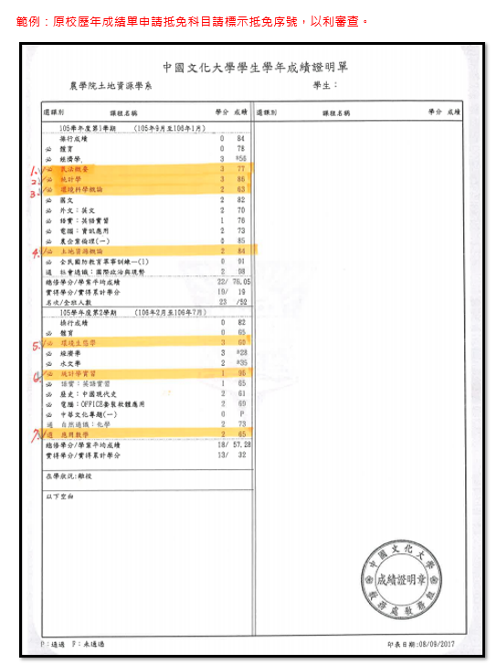
依據法規：「輔仁大學學生抵免科目規則」
一、 | 【抵免申請表】請參閱【填表範例】，列印紙本經系所核章後，檢附「歷年成績單正本」、「推廣教育學分證明書正本」，於開學後一週內將電子檔及核章紙本擲交註冊組審查辦理。（日間部-野聲樓2樓YP209室，進修部ES201室）` ※原校歷年成績單申請抵免科目請標示抵免序號，以利審查。 ※非本校本系所畢業生申請研究所學分抵免，請至教務處網頁表單下載區下載「研究所科目學分證明」(須經原就讀學校教務處核章證明)，隨申請文件提出，始得申請抵免學分。
二、 | 課程代碼（含部別、開課單位及科目代碼共10碼），學期課：期次為「00」，學年課：上學期期次為「01」，下學期期次為「02」
 | 輔仁大學抵免課程代碼查詢
三、 | 免修軍訓：符合下列條件者，持證明文件至軍訓室申請（日間部-野聲樓2樓YP216室，進修部ES201室） 1-現任國軍士官以上職務，經權責單位核准就讀或在職進修。 2-服常備兵、國民兵、替代役期滿退伍持有退伍（役）證明或因故停役，持有停役證明。 3-領有身心障礙手冊。 4-年齡屆滿36歲。 5-外國學生。 6-持居留證之僑生及港澳生（未在臺灣地區設有戶籍者）大專畢業之轉學生或重考生已修畢各該學期軍訓。
 | 註冊組系所承辦人聯繫資訊

填表範例
輔仁大學抵免科目申請表(110學年度) |  |  |  |  |  | (填表範例) |  | ①身份別: |  | 轉學生

②系所名稱: | 中文系 |  | ③年級: | 三 | ④學號: |  | 408OOOOOO | ⑤姓名: |  | 王小明

申請抵免學分: | 15 | 系所審查通過學分: |  |  | 教務處複審通過學分:
輔仁大學抵免課程 |  |  |  |  | 原校名稱： |  | 中國文化大學 |  |  | 系所主管 | 教務處
課程代碼 (10碼) | 科目名稱 | 期次 | 選別 | 學分 | 序號 | 學年度 | 科目名稱 | 學分 | 成績 | 審查核章 | 複審
⑨系所核章
⑩教務處承辦人審查
D0F1201343 | 民法概要 | 00-學期課 | R-必修 | 2 | 1 | 105 | 民法概要 | 3 | 77 |  | V | 108-1
D571202222 | 統計學 | 00-學期課 | R-必修 | 3 | 2 | 105 | 統計學 | 3 | 86 |  | V | 108-1
D920204048 | 環境化學 | 00-學期課 | R-必修 | 2 | 3 | 105 | 環境科學概論 | 2 | 63 |  | V | 108-2
D850124730 | 農業資源與生物轉化 | 00-學期課 | S-選修 | 2 | 4 | 105 | 土地資源概論 | 2 | 84 |  | V | 108-2
D920318054 | 作業環境測定(含實驗) | 00-學期課 | S-選修 | 3 | 5 | 105 | 環境生態學 | 3 | 60 |  | V | 109-1
D541201359 | 生物統計學實驗 | 00-學期課 | S-選修 | 1 | 6 | 105 | 統計學實習 | 1 | 96 |  | V | 109-1
⑥課程代碼
⑦選填期次、選別、學分
D310123300 | 休閒數學 | 00-學期課 | R-必修 | 2 | 7 | 105 | 應用數學 | 2 | 65 |  | V | 109-2
⑧填寫原校名、修習科目、學分、成績
 |  |  |  |  | 8
 |  |  |  |  | 9
 |  |  |  |  | 10
 |  |  |  |  | 11
 |  |  |  |  | 12
 |  |  |  |  | 13
 |  |  |  |  | 14
 |  |  |  |  | 15
 |  |  |  |  | 16
 |  |  |  |  | 17
 |  |  |  |  | 18
 |  |  |  |  | 19
 |  |  |  |  | 20
 |  |  |  |  | 21
 |  |  |  |  | 22
 |  |  |  |  | 23
 |  |  |  |  | 24
 |  |  |  |  | 25
 |  |  |  |  | 26
 |  |  |  |  | 27
 |  |  |  |  | 28
 |  |  |  |  | 29
 |  |  |  |  | 30
 |  |  |  |  | 31
 |  |  |  |  | 32
 |  |  |  |  | 33
 |  |  |  |  | 34
 |  |  |  |  | 35
 |  |  |  |  | 36
 |  |  |  |  | 37
 |  |  |  |  | 38
 |  |  |  |  | 39
 |  |  |  |  | 40
學生簽名： |  | 學系主管簽核： |  |  |  |  | 院長或進修部主任簽核：

